Feuil1
À L'ATTENTION DE TOUT LE PERSONNEL SOIGNANT ET DES PROFESSIONNELS

Activités de prévention et de traitement du déconditionnement

Thématique du mois de Juillet : Je prends l'air!


JE PRENDS L'AIR!

Types d'activités suggérées pour la thématique mensuelle

Spectacle de musique extérieur

Moment dans la journée dédié aux sorties extérieures des usagers

Encouragements aux proches à sortir leur parent (gazebo, promenade)

Sorties extérieures fréquentes favorisées

Activités de loisirs planifiées afin de faire des sorties
extérieures régulières

Repas thématiques de la cuisine (BBQ, Hot-dog, hamburger, etc.)

Groupes de marches extérieurs

Groupes d'exercices extérieurs

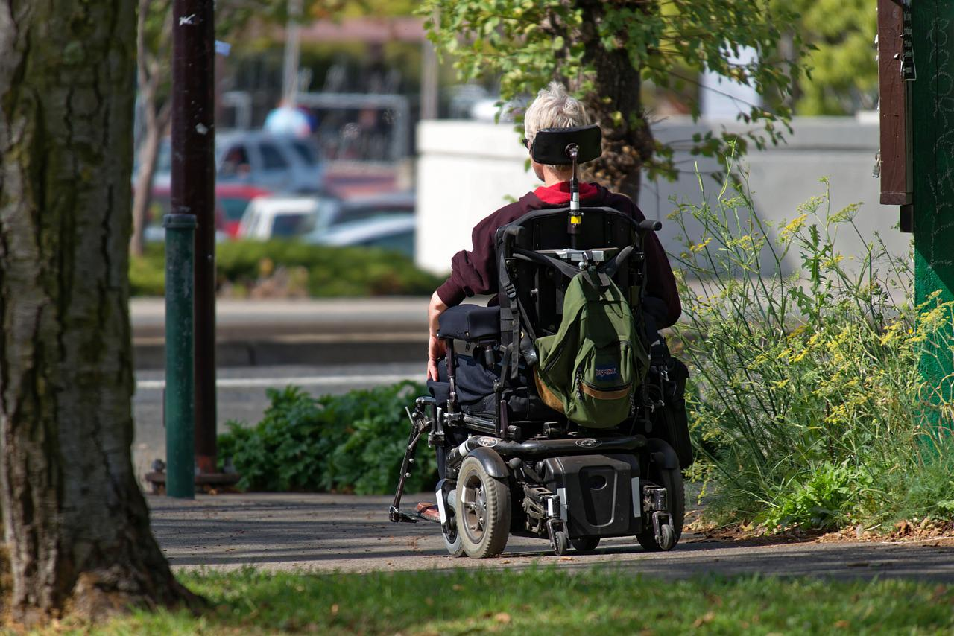
Activités diverses extérieures

Jardinage

Arrosage des fleurs ou du jardin

Désherbage des bacs à fleurs ou du jardin

Activités de loisirs en lien avec la thématique mensuelle

Implication des PAB et ADS pour accomplir des activités de loisirs en lien avec la thématique

Merci de collaborer au maintien des acquis des usagers
et ainsi leur permettre de maintenir leur autonomie et leurs capacités
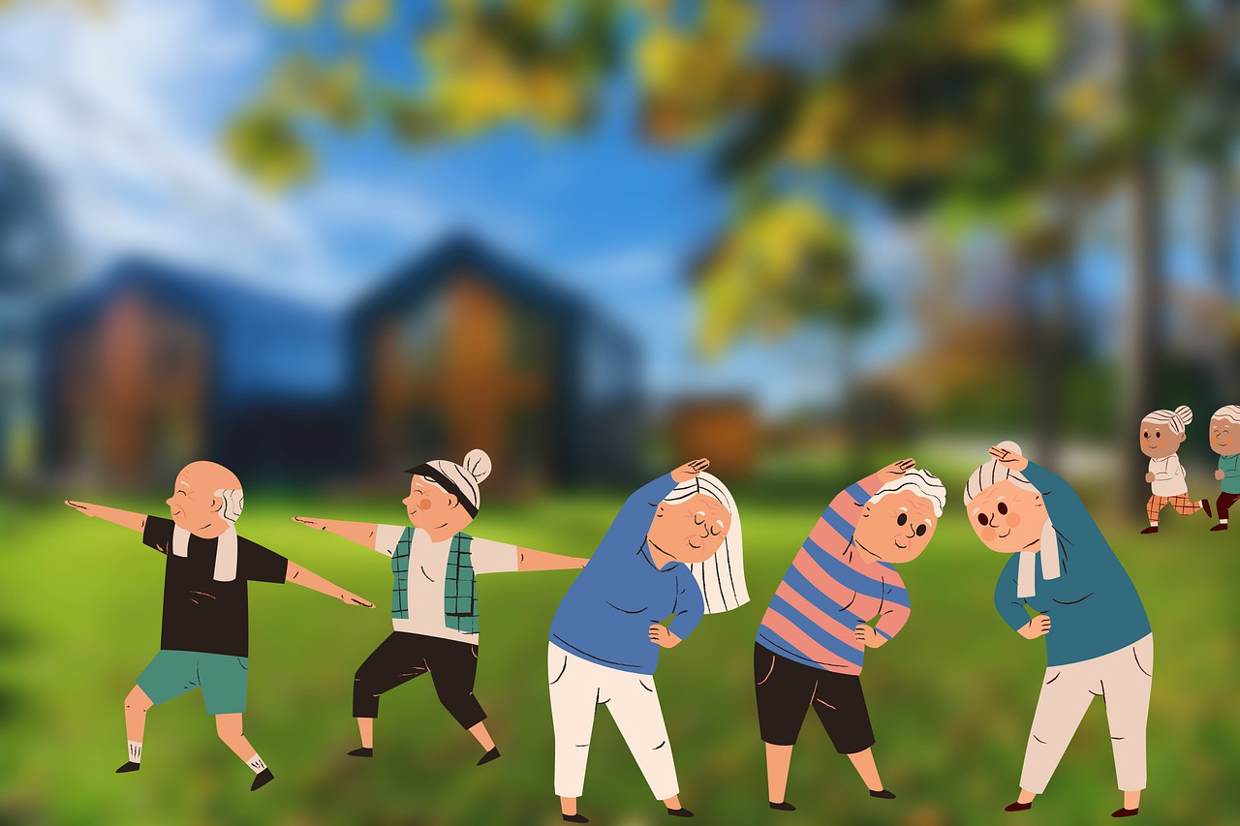
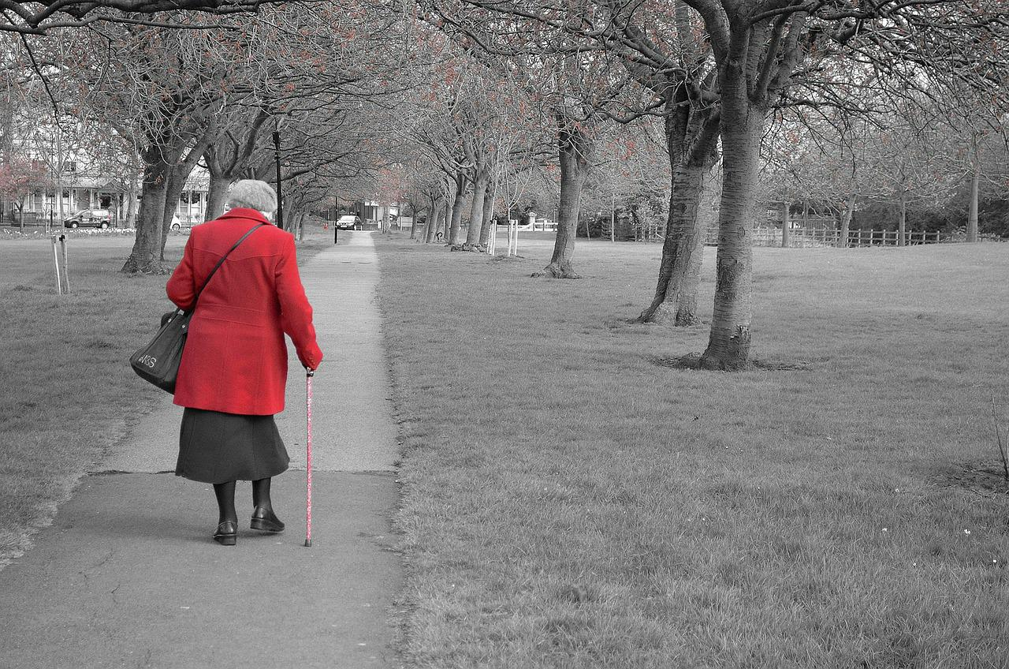
Merci de votre travail d'équipe!

"La vie n'est pas d'attendre que les orages passent, c'est d'apprendre à danser sous la pluie!" Senèque

